Anexo 3
 | Anexo No.3. Esquema de vacunas
 | ESQUEMA DE VACUNACIÓN
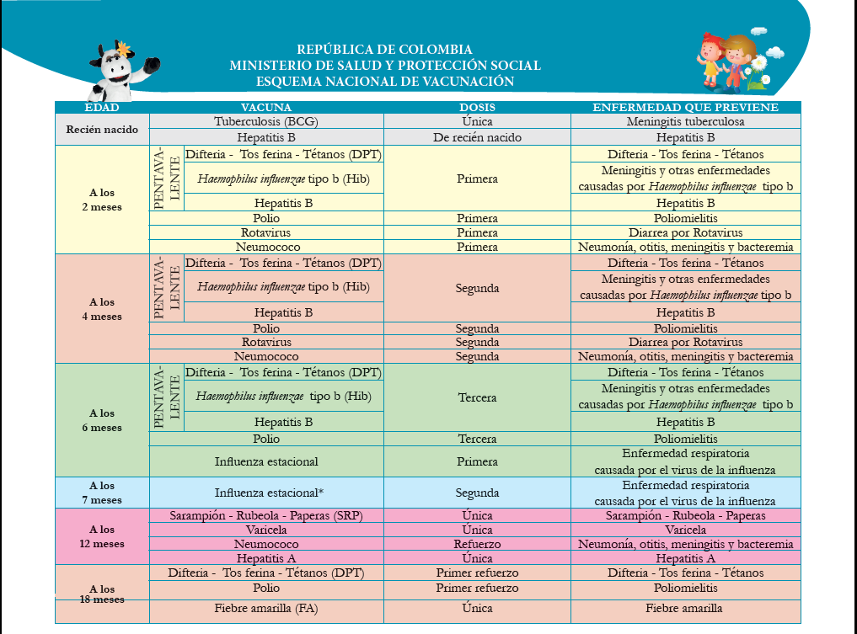

Notas: - Se debe observar la existencia de evidencia de la promoción y verificación periodica del esquema de vacunación de acuerdo con la edad y en los casos en los que el esquema se encuentre incompleto, se solicita evidencia que se orienta y hace seguimiento a la familia o cuidadores, y se adelanta acciones ante la autoridad competente, según corresponda. - La verificación se debe hacer de acuerdo con el esquema de vacunación vigente del Ministerio de Salud y Protección Social. Debe existir soporte documental del proceso de revisión y seguimiento efectuado sobre el esquema de vacunación, para que esta actividad se desarrolle de forma oportuna con la edad del usuario. - En las comunidades que por sus características culturales no aceptan la vacunación como una acción preventiva de enfermedades, la EAS desarrollará y documentará procesos de información, sensibilización y concertación con las familias y autoridades correspondientes, sobre la importancia de la vacunación y sobre los derechos de los niños y las niñas a un desarrollo saludable. Para llevar a cabo el proceso de concertación sobre vacunación se debe contar con el apoyo del Centro Zonal o Regional según corresponda. - En los departamentos fronterizos, será validado el esquema de vacunación del país vecino, previa verificación con la entidad de salud nacional correspondiente, Los esquemas de vacunación de otros países y los procesos de verificación, deben ser presentados con Comité Operativo como soporte de los procesos de gestión y articulación.

